상품제안서
[보랄] 멀티 UV 수저 살균 건조기 BR-S700FK | 상품코드: F27700

 |  |  |  |  |  |  | 02-412-0044 | www.easy1.co.kr
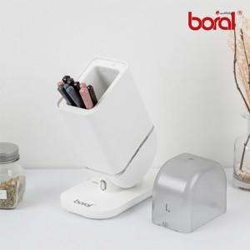

【상세/제작정보】

【인쇄/포장옵션】 | / 포장불가능

【공급단가】 | 수량 | 18~ | 50~ | 100~ | 300~ | 500~
*VAT별도 | 단가 | 28,800원 | 28,320원 | 27,600원 | 27,120원 | 26,400원

【상품 URL】 | https://easy1.co.kr:443/src/goods_detail.php?gdno=27700

